关系图
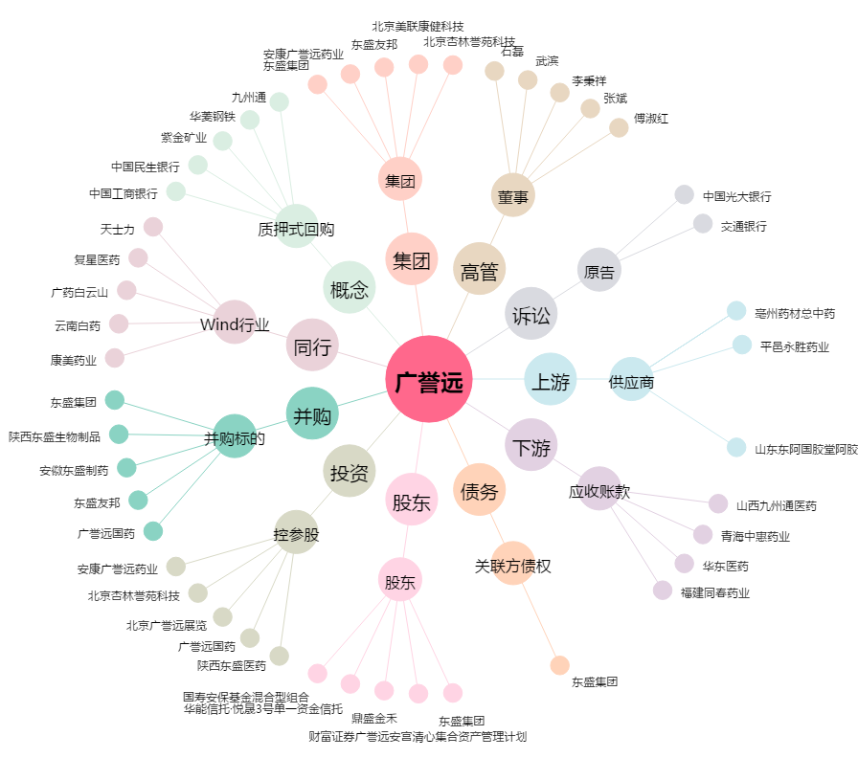
广誉远[600771.SH] - 关系概览图

